상품제안서
드라이쿨 남방 | 상품코드: S19212

 |  |  |  |  |  | 02-713-8555 | www.synergygift.co.kr
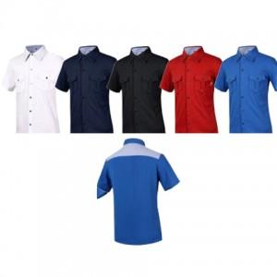 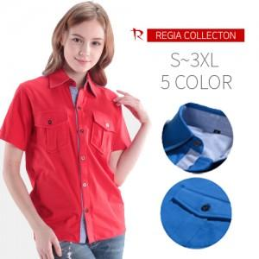

【상세/제작정보】 | 자수인쇄, 풀컬러 전사인쇄 별도문의

【인쇄/포장옵션】 | 실크 / 별도문의

【공급단가】 | 수량 | 100~ | 500~ | 1,000~ | 3,000~
*VAT별도 | 단가 | 18,230원 | 17,550원 | 16,880원 | 16,200원

【상품 URL】 | https://www.synergygift.co.kr:443/src/goods_detail.php?gdno=12880

